INVERSE GAMMA
Parámetro | Valor | Aleatorio | Dato | Indicador | Calculado de datos | Cálculo paramétrico | Momentos teoricos
alpha | 5 | 0.54467062218 | 0.22552880228 | media | 0.25373402557 | 0.250 | r | E[r]
beta | 1 | 0.4472617757 | 0.20154900696 | varianza | 0.023301019897 | 0.0208333333 | 1 | 0.25
 |  | 0.42844424723 | 0.19727161768 | desviación | 0.15264671597 | 0.1443375673 | 2 | 0.083333333333
 |  | 0.094596691181 | 0.12361005398 | asimetria | 3.3059784501 | 3.4641016151 | 3 | 0.041666666667
 |  | 0.75811553313 | 0.30079799873 | curtosis | 23.428926365 | 45 | 4 | 0.041666666667
 |  | 0.36338744811 | 0.18306560392 | mediana | 0.21459119029 | 0.21409109556
$$μ_{1}$$
 |  | 0.55788889069 | 0.22909068583 |  |  |  | Momentos centrados teoricos
$$E[x]$$
$$μ_{2}$$
 |  | 0.35906507387 | 0.18214655099 | Momentos no centrados |  |  |  | 0
$$E[x^{2}]$$
$$μ_{3}$$
 |  | 0.96933363318 | 0.58262862177 |  | 0.25373402557 |  |  | 0.020833333333
$$E[x^{3}]$$
$$μ_{4}$$
 |  | 0.70989773245 | 0.27918213228 |  | 0.087671178124 |  |  | 0.010416666667
$$E[x^{4}]$$
 |  | 0.58905942457 | 0.23787161408 |  | 0.045806647032 |  |  | 0.01953125
 |  | 0.63553523389 | 0.25216149311 |  | 0.037779860124
 |  | 0.54838836297 | 0.22652163127
$$μ_{1}$$
 |  | 0.21319902981 | 0.15162087573 | Momentos centrados
$$μ_{2}$$
 |  | 0.95740691308 | 0.53149496539 |  | 0
$$μ_{3}$$
 |  | 0.24920055291 | 0.1592100662 |  | 0.02329022239
$$μ_{4}$$
 |  | 0.88304098677 | 0.39064926168 |  | 0.011742442313
 |  | 0.34621569437 | 0.17942785521 |  | 0.012720443369
 |  | 0.28565977866 | 0.16679186213
 |  | 0.19496471504 | 0.14769716476
 |  | 0.24824750381 | 0.15901098299
 |  | 0.44580539024 | 0.20121467202
 |  | 0.0060325770511 | 0.081109138111
 |  | 0.89106624123 | 0.39986621473
 |  | 0.90127613521 | 0.41277998994
 |  | 0.84358383463 | 0.35384065491
 |  | 0.93558497424 | 0.47106908909
 |  | 0.23600571965 | 0.15644662451
 |  | 0.84958105914 | 0.35871407333
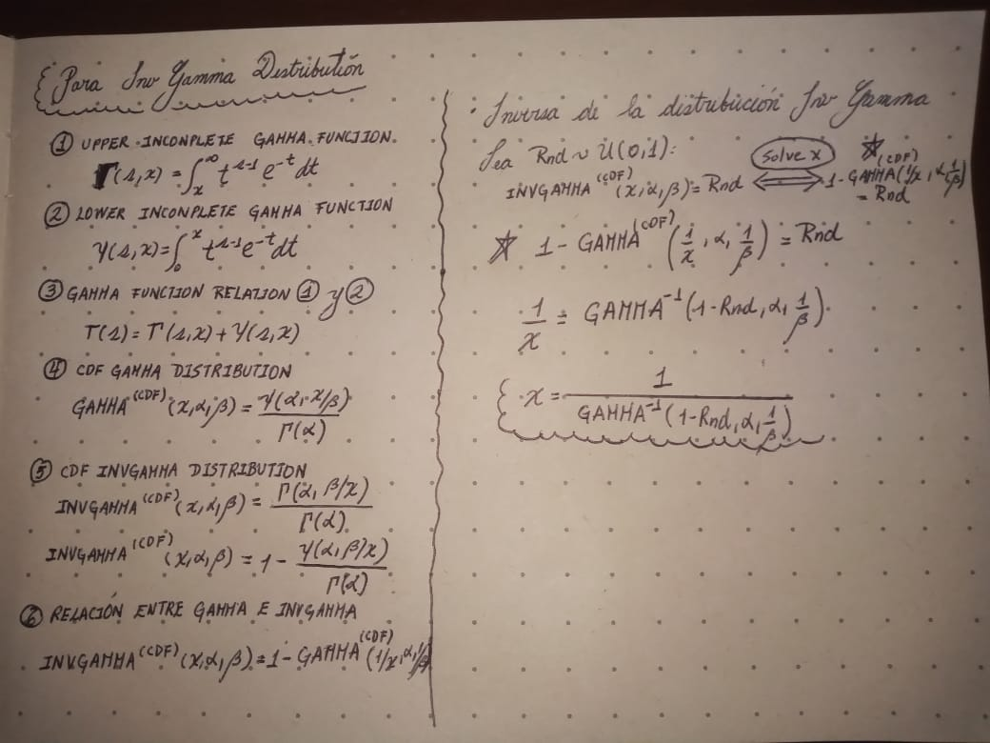
 |  | 0.80806313704 | 0.32867142526
 |  | 0.50024166049 | 0.21415074947
 |  | 0.29553614425 | 0.16884182147
 |  | 0.14230112243 | 0.13579659078
 |  | 0.43780955864 | 0.19938914071
 |  | 0.56929255202 | 0.23223797376
 |  | 0.048378545962 | 0.1086168073
 |  | 0.35936791047 | 0.18221086387
 |  | 0.0037842921373 | 0.07701967565
 |  | 0.036393303428 | 0.10352514439
 |  | 0.51727345798 | 0.21841265402
 |  | 0.053521619974 | 0.11057960208
 |  | 0.51955793991 | 0.21899328516
 |  | 0.29169761245 | 0.1680449576
 |  | 0.33673261289 | 0.17743279261
 |  | 0.5146821272 | 0.21775667768
 |  | 0.3104223468 | 0.1719358167
 |  | 0.20187294352 | 0.14919205899
 |  | 0.37528013484 | 0.18560752662
 |  | 0.057110727313 | 0.11188866707
 |  | 0.39281190599 | 0.18939469657
 |  | 0.72405168714 | 0.28511349108
 |  | 0.37756130103 | 0.1860974733
 |  | 0.44899249215 | 0.20194706926
 |  | 0.51270233551 | 0.21725737679
 |  | 0.51001161836 | 0.21658133979
 |  | 0.43126699905 | 0.19790757986
 |  | 0.077079433822 | 0.11848882967
 |  | 0.47493277801 | 0.2080174561
 |  | 0.25506890867 | 0.16043444919
 |  | 0.77685098511 | 0.31045620887
 |  | 0.61655263209 | 0.24613031294
 |  | 0.22685191249 | 0.15451854262
 |  | 0.84283266384 | 0.35324498105
 |  | 0.22641371307 | 0.15442597515
 |  | 0.72231134936 | 0.28436744007
 |  | 0.040551420534 | 0.10538883756
 |  | 0.10740518706 | 0.12708705068
 |  | 0.27185937731 | 0.16392718011
 |  | 0.77439273249 | 0.30914046374
 |  | 0.67804908614 | 0.2668508257
 |  | 0.81579828396 | 0.33368769384
 |  | 0.98226076468 | 0.67478542583
 |  | 0.32127762051 | 0.17419814438
 |  | 0.94748908136 | 0.50039436208
 |  | 0.40110180799 | 0.19120418542
 |  | 0.66984529162 | 0.26387325462
 |  | 0.16542075282 | 0.14115302306
 |  | 0.63170437939 | 0.25092071371
 |  | 0.75353628257 | 0.29855859074
 |  | 0.20585917974 | 0.15004981613
 |  | 0.26431615819 | 0.16235957439
 |  | 0.87356171621 | 0.38064642799
 |  | 0.78830930991 | 0.31680242219
 |  | 0.30808499391 | 0.17144948288
 |  | 0.36273123098 | 0.18292591759
 |  | 0.49015238689 | 0.21167864262
 |  | 0.40952449579 | 0.19305626538
 |  | 0.5214496609 | 0.21947576653
 |  | 0.79832314902 | 0.32266092263
 |  | 0.69143881124 | 0.27187764208
 |  | 0.38477214571 | 0.18765162406
 |  | 0.79358555871 | 0.31985077844
 |  | 0.20963137093 | 0.1508585219
 |  | 0.9033278501 | 0.41555956055
 |  | 0.86966012938 | 0.37677346419
 |  | 0.17410746026 | 0.14310655277
 |  | 0.44710081812 | 0.2015120285
 |  | 0.23424420094 | 0.15607637778
 |  | 0.22592924069 | 0.15432360201
 |  | 0.45169126268 | 0.2025694307
 |  | 0.8058707769 | 0.32728990763
 |  | 0.89851606136 | 0.40914338264
 |  | 0.89602471922 | 0.4059567087
 |  | 0.68266734358 | 0.26856050854
 |  | 0.26002865582 | 0.16146754379
 |  | 0.85713540546 | 0.36517185622
 |  | 0.039564765723 | 0.10495718286
 |  | 0.22833877854 | 0.1548324423
 |  | 0.52022916748 | 0.21916430626
 |  | 0.50085120504 | 0.2143013139
 |  | 0.70777666633 | 0.27831902816
 |  | 0.97543481659 | 0.61887839684
 |  | 0.18848810828 | 0.14628501821
 |  | 0.034327549741 | 0.10255203686
 |  | 0.1397296046 | 0.13518394779
 |  | 0.4324216849 | 0.19816828634
 |  | 0.5951870674 | 0.2396674343
 |  | 0.25004245532 | 0.15938587364
 |  | 0.4869343329 | 0.21089788392
 |  | 0.4424423431 | 0.20044480809
 |  | 0.79516383781 | 0.32077908802
 |  | 0.76747167145 | 0.30551709737
 |  | 0.88763240764 | 0.39583087361
 |  | 0.93764283095 | 0.47566362294
 |  | 0.76403278282 | 0.30375942037
 |  | 0.089722600652 | 0.12223287786
 |  | 0.96291493486 | 0.55269085754
 |  | 0.21601648824 | 0.15222130755
 |  | 0.028973645005 | 0.099852050343
 |  | 0.44770790181 | 0.20165153701
 |  | 0.32178895133 | 0.17430488145
 |  | 0.21801588168 | 0.15264658008
 |  | 0.51932353558 | 0.21893360672
 |  | 0.043941654255 | 0.10682724004
 |  | 0.74285552391 | 0.29350198722
 |  | 0.45407215835 | 0.20312017983
 |  | 0.45541623205 | 0.20343180173
 |  | 0.32109273469 | 0.17415955483
 |  | 0.14502023796 | 0.13644032495
 |  | 0.052978621049 | 0.11037743593
 |  | 0.11764789506 | 0.12974366496
 |  | 0.34559874339 | 0.17929778591
 |  | 0.12822721491 | 0.13239338559
 |  | 0.79215388103 | 0.31901534148
 |  | 0.70688848259 | 0.27795951406
 |  | 0.25858429504 | 0.16116683332
 |  | 0.69439564511 | 0.27301731989
 |  | 0.80827462716 | 0.32880560868
 |  | 0.61232410634 | 0.24482518568
 |  | 0.9593625829 | 0.53863246785
 |  | 0.8088231567 | 0.32915438929
 |  | 0.87654675835 | 0.38370201169
 |  | 0.70071720029 | 0.27549187634
 |  | 0.069516134219 | 0.11610542584
 |  | 0.30902786386 | 0.17164563712
 |  | 0.77112362532 | 0.30741436849
 |  | 0.64265655392 | 0.25450160289
 |  | 0.96891024754 | 0.58043483808
 |  | 0.44372014078 | 0.20073696521
 |  | 0.3120729575 | 0.17227941098
 |  | 0.072020003693 | 0.11690815049
 |  | 0.32265285433 | 0.1744852549
 |  | 0.1539160283 | 0.13851919503
 |  | 0.7069155229 | 0.27797044281
 |  | 0.60534111017 | 0.24269861388
 |  | 0.91754636364 | 0.43689898019
 |  | 0.85388652919 | 0.36234875096
 |  | 0.89811997526 | 0.40863080603
 |  | 0.061950955327 | 0.11358599797
 |  | 0.27084905945 | 0.16371732616
 |  | 0.60404635941 | 0.24230814696
 |  | 0.38942930762 | 0.18865995847
 |  | 0.92151112641 | 0.44361414268
 |  | 0.33416175419 | 0.17689339105
 |  | 0.79883939253 | 0.3229714702
 |  | 0.33765004562 | 0.17762542589
 |  | 0.73893065916 | 0.29169921776
 |  | 0.7600235219 | 0.30174439182
 |  | 0.68827190043 | 0.27066917042
 |  | 0.98186129393 | 0.67085392749
 |  | 0.35041505915 | 0.18031427914
 |  | 0.61930550799 | 0.24698724038
 |  | 0.82204530703 | 0.33791100047
 |  | 0.47070247375 | 0.2070134968
 |  | 0.96117327974 | 0.54560962211
 |  | 0.5990755774 | 0.2408199072
 |  | 0.57776564286 | 0.2346240645
 |  | 0.91872407736 | 0.43885410747
 |  | 0.91572233448 | 0.43393358934
 |  | 0.97162301853 | 0.59514360186
 |  | 0.10897649882 | 0.12750111273
 |  | 0.6071584971 | 0.24324869598
 |  | 0.56752311369 | 0.23174490616
 |  | 0.19902211641 | 0.14857649831
 |  | 0.76023097766 | 0.3018477753
 |  | 0.53575661836 | 0.22317571364
 |  | 0.096530301448 | 0.1241475381
 |  | 0.46149151478 | 0.20484688377
 |  | 0.53407995942 | 0.22273731847
 |  | 0.12996461439 | 0.13282051609
 |  | 0.42378838133 | 0.19622679653
 |  | 0.82393668045 | 0.33922197674
 |  | 0.71061771782 | 0.27947658119
 |  | 0.46543984995 | 0.20577242733
 |  | 0.75560132296 | 0.29956295197
 |  | 0.4264557684 | 0.19682476065
 |  | 0.13508082576 | 0.13406639179
 |  | 0.49762105835 | 0.21350502739
 |  | 0.93108319759 | 0.4615865139
 |  | 0.063224074022 | 0.11402070339
 |  | 0.37686617089 | 0.18594808904
 |  | 0.083609560068 | 0.12045610843
 |  | 0.85791830847 | 0.36586293959
 |  | 0.2064650624 | 0.15017989992
 |  | 0.95944879292 | 0.53895632679
 |  | 0.80042629546 | 0.32393154138
 |  | 0.042770134893 | 0.10633768317
 |  | 0.42611289484 | 0.19674780351
 |  | 0.54905986572 | 0.22670169353
 |  | 0.057360555461 | 0.1119781103
 |  | 0.28419360723 | 0.16648759449
 |  | 0.56839085845 | 0.23198648868
 |  | 0.99026509224 | 0.78709997466
 |  | 0.2420129446 | 0.15770676684
 |  | 0.41032882768 | 0.19323388409
 |  | 0.59595965736 | 0.23989560701
 |  | 0.84425774876 | 0.35437778683
 |  | 0.84833046629 | 0.35768011392
 |  | 0.15707706345 | 0.13924863239
 |  | 0.57795681385 | 0.23467838687
 |  | 0.11396266192 | 0.12879905352
 |  | 0.98689188741 | 0.72983788976
 |  | 0.029622681501 | 0.10019483211
 |  | 0.92953361412 | 0.45848758157
 |  | 0.21289085573 | 0.15155511563
 |  | 0.13353278511 | 0.13369124346
 |  | 0.23202593516 | 0.15560961814
 |  | 0.46616041574 | 0.2059418491
 |  | 0.40969496122 | 0.19309389765
 |  | 0.54208895591 | 0.22484337184
 |  | 0.66462684951 | 0.26201718303
 |  | 0.71723926304 | 0.28222043273
 |  | 0.60083179082 | 0.24134376747
 |  | 0.12806355838 | 0.1323530416
 |  | 0.39651395646 | 0.19020118421
 |  | 0.40823848258 | 0.19277255602
 |  | 0.26277945039 | 0.16203995529
 |  | 0.16719341869 | 0.14155396223
 |  | 0.90996497301 | 0.42503732653
 |  | 0.24472490986 | 0.15827450377
 |  | 0.22540570577 | 0.15421293796
 |  | 0.16890574511 | 0.14194010917
 |  | 0.10601635436 | 0.12671896507
 |  | 0.026087863447 | 0.098267097953
 |  | 0.12395218183 | 0.13133309977
 |  | 0.1067627854 | 0.12691704286
 |  | 0.27853052271 | 0.16531227235
 |  | 0.29683078929 | 0.16911064498
 |  | 0.6808046718 | 0.26786796751
 |  | 0.86500773625 | 0.37232285601
 |  | 0.047002969417 | 0.10807230922
 |  | 0.77214148391 | 0.30794894992
 |  | 0.08975481734 | 0.1222420907
 |  | 0.98305548164 | 0.68292825737
 |  | 0.60282898617 | 0.24194208723
 |  | 0.19238242341 | 0.14713542841
 |  | 0.47037431864 | 0.20693585576
 |  | 0.58719088495 | 0.23732882445
 |  | 0.62136349315 | 0.24763166887
 |  | 0.26723298385 | 0.16296597462
 |  | 0.84258751364 | 0.35305126536
 |  | 0.68380242786 | 0.26898453449
 |  | 0.54172975159 | 0.22474826034
 |  | 0.77366688188 | 0.30875490574
 |  | 0.10486446354 | 0.12641213624
 |  | 0.52314118257 | 0.21990848765
 |  | 0.82021052069 | 0.33665385584
 |  | 0.87194189767 | 0.37902230937
 |  | 0.8930780558 | 0.40229840618
 |  | 0.17647082141 | 0.14363339361
 |  | 0.97963547226 | 0.65067698076
 |  | 0.28465517025 | 0.16658338058
 |  | 0.4804340656 | 0.20933176976
 |  | 0.31364971456 | 0.17260775679
 |  | 0.79298022716 | 0.31949677973
 |  | 0.75146952872 | 0.29756228357
 |  | 0.33917622193 | 0.17794604902
 |  | 0.36381427775 | 0.18315649217
 |  | 0.92272623082 | 0.44575091445
 |  | 0.70351396452 | 0.27660368419
 |  | 0.029835410332 | 0.10030617173
 |  | 0.46616386697 | 0.20594266094
 |  | 0.83521497021 | 0.34737756955
 |  | 0.1866555364 | 0.14588341435
 |  | 0.60374056166 | 0.24221609729
 |  | 0.34060331685 | 0.17824605566
 |  | 0.0052680405741 | 0.079868520334
 |  | 0.55073869552 | 0.22715286624
 |  | 0.11740359847 | 0.12968141333
 |  | 0.87465226728 | 0.38175319064
 |  | 0.70640247518 | 0.27776326256
 |  | 0.29507678055 | 0.16874644614
 |  | 0.72309163236 | 0.28470133184
 |  | 0.25924148429 | 0.16130367148
 |  | 0.94638169176 | 0.4973535186
 |  | 0.48121416733 | 0.20951895934
 |  | 0.61405123987 | 0.24535664902
 |  | 0.018518846605 | 0.093492065052
 |  | 0.64337456857 | 0.25474003232
 |  | 0.89134639664 | 0.40020182523
 |  | 0.79517911701 | 0.32078811286
 |  | 0.8358014371 | 0.34781846343
 |  | 0.81666311601 | 0.33426287892
 |  | 0.98411195674 | 0.69448261641
 |  | 0.41787781946 | 0.19490759616
 |  | 0.79932336775 | 0.32326339627
 |  | 0.073680715764 | 0.11743287832
 |  | 0.36872668963 | 0.18420431675
 |  | 0.80886242881 | 0.32917940237
 |  | 0.86736433072 | 0.37455522697
 |  | 0.54308092396 | 0.225106354
 |  | 0.14585861036 | 0.13663798728
 |  | 0.56958867419 | 0.23232066382
 |  | 0.95609117365 | 0.52690575847
 |  | 0.56625000812 | 0.23139123606
 |  | 0.63923941678 | 0.25337317175
 |  | 0.30043692808 | 0.16985964092
 |  | 0.72152659692 | 0.28403261489
 |  | 0.91183126247 | 0.42784763693
 |  | 0.96179766594 | 0.54810458867
 |  | 0.58673516309 | 0.23719677838
 |  | 0.76172000748 | 0.30259262433
 |  | 0.030842943197 | 0.10082696947
 |  | 0.93463365924 | 0.46900239793
 |  | 0.73069967106 | 0.28800906271
 |  | 0.40887496837 | 0.19291292956
 |  | 0.23409557542 | 0.1560451226
 |  | 0.5608581568 | 0.22990332525
 |  | 0.23042481455 | 0.15527234635
 |  | 0.25101852641 | 0.15958963199
 |  | 0.54534826136 | 0.22570925604
 |  | 0.019382220497 | 0.094094311923
 |  | 0.52994513987 | 0.22166171634
 |  | 0.59155016509 | 0.23859862362
 |  | 0.32531802051 | 0.17504203298
 |  | 0.66646034772 | 0.26266603931
 |  | 0.66204785942 | 0.26111040099
...

